Лист 1
Прайс-лист
МИР ПРЯЖИ

В валюте: руб. (курс 1).
Цены указаны на 07.08.2020

№ | Номенклатура/ Характеристика номенклатуры | Описание | Изображение | Артикул | Цена | Ед. | Остаток | Ссылка на сайт
 | Ткань RJR 100% хлопок, ширина 110 см, 2280-003 | Ткань RJR 100% хлопок, ширина 110 см, 2280-003 | 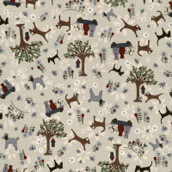 | 2280-003 | 742.61 |  |  | Изображение
 | Ткань RJR 100% хлопок, ширина 110 см, 2280-003 |  |  |  | 742.61 | м | 9.72 | Изображение
 | Ткань RJR 100% хлопок, ширина 110 см, 2281-003 | Ткань RJR 100% хлопок, ширина 110 см, 2281-003 | 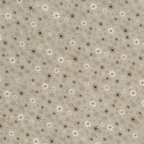 | 2281-003 | 742.61 |  |  | Изображение
 | Ткань RJR 100% хлопок, ширина 110 см, 2281-003 |  |  |  | 742.61 | м | 4.72 | Изображение
 | Ткань RJR 100% хлопок, ширина 110 см, 2281-004 | Ткань RJR 100% хлопок, ширина 110 см, 2281-004 | 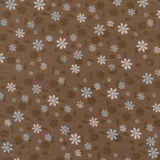 | 2281-004 | 742.61 |  |  | Изображение
 | Ткань RJR 100% хлопок, ширина 110 см, 2281-004 |  |  |  | 742.61 | м | 6.22 | Изображение
 | Ткань RJR 100% хлопок, ширина 110 см, 2282-002 | Ткань RJR 100% хлопок, ширина 110 см, 2282-002 | 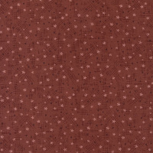 | 2282-002 | 742.61 |  |  | Изображение
 | Ткань RJR 100% хлопок, ширина 110 см, 2282-002 |  |  |  | 742.61 | м | 3.72 | Изображение

